No.11 引出物
引出物 注文申込書 |  |  |  |  |  |  |  |  |  |  | 木の暮らしFAX ： 0778-25-0048
 |  |  |  |  |  |  |  |  |  |  | 木の暮らしメールアドレス ： info.wedding@kinokurashi.com

 | お申込日 |  |  |  | 年 |  |  |  |  | 月 |  | 日 |  | お問い合わせ番号 |  |  |  | No.
 | 挙式日 |  |  |  | 年 |  |  |  |  | 月 |  | 日 |  | ご担当者様 ご記入☑お願いします |  |  |  |  | 新規注文 |  | 変更
 | 納品日 |  |  |  | 年 |  |  |  |  | 月 |  | 日

 | 納品先 | ※ご両家名はフルネームにてご記入ください |  |  |  |  |  |  |  |  |  |  |  | 発注者 |  | ※納品先と同じであれば記入不要
 | 納品先 |  |  |  |  |  |  |  |  |  |  |  |  | 発注者
 |  |  |  |  |  | ご担当 |  |  |  |  |  | 様 |  |  |  |  |  |  | ご担当 |  |  |  | 様
 | ご住所 | 〒 |  | - |  |  |  |  |  |  |  |  |  | ご住所 |  | 〒 | -

 | TEL |  |  |  |  |  |  |  |  |  |  |  |  | TEL
 | FAX |  |  |  |  |  |  |  |  |  |  |  |  | FAX
 | フリガナ
 | ご両家名 | 新郎家 |  |  |  |  |  | 新婦家
 |  |  |  |  |  |  | 様 |  |  |  |  | 様 |  | ※全て税込価格にて表記しております

ご注文の商品をご選択ください。

① | 木材と個数 |  | 木材 |  |  |  |  |  |  |  |  |  | 商品コード |  |  |  |  |  |  | 個数 |  | 個

② | 文字盤 |  |  |  |  |  |  |  |  |  |  |  | ※ブラックウォールナットGS、GMをご選択の場合はお選びいただけません。

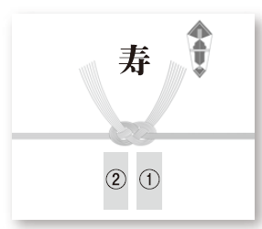
③ | 木目をつながる（オプション） |  |  |  |  |  |  |  | 時計1つにつき +330円 |  |  |  |  |  | 個数 |  | 個

④ | のし |  |  |  |  |  |  |  |  |  | のしのお名前 |  |  |  | ①
 |  |  |  |  |  |  |  |  |  |  |  |  |  |  | ②

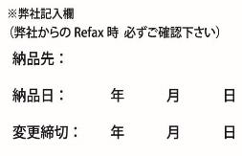
 | 備考欄 | ※その他ご要望がございましたら、備考欄にご記入ください。

